상품제안서
컵앤컵스 모던 리유저블 473ml | 상품코드: F32458

 |  |  | 02-412-0044 | www.easy1.co.kr
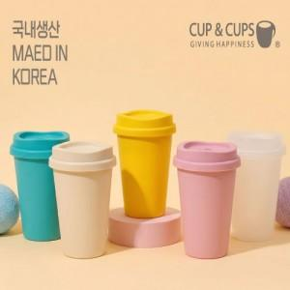

【상세/제작정보】 | 1. 국내에서 직접 제조 및 생산하는 제품 입니다. 2. BPA FREE 성적서를 보유하고 있는 제품 입니다. 3. 확정 후 1~2일이면 납품 가능 합니다. 4. 소량인쇄 가능합니다(풀컬러 인쇄 가능 _ 별도 문의)

【인쇄/포장옵션】 | 실크, 풀칼라 / 시판박스

【공급단가】 | 수량 | 100~
*VAT별도 | 반투명
 | 아이보리
 | 민트
 | 핑크

【상품 URL】 | https://easy1.co.kr:443/src/goods_detail.php?gdno=32458

